Problema
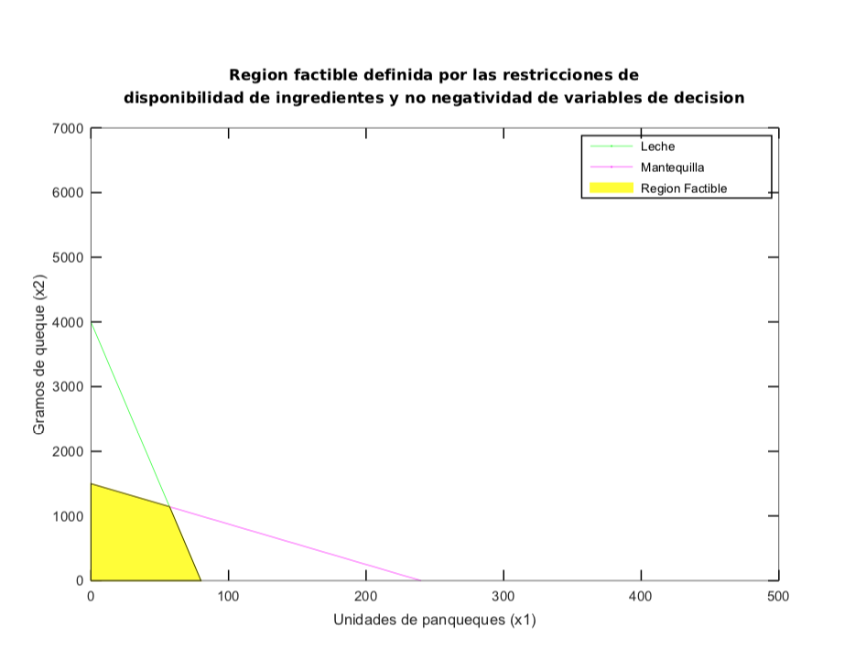
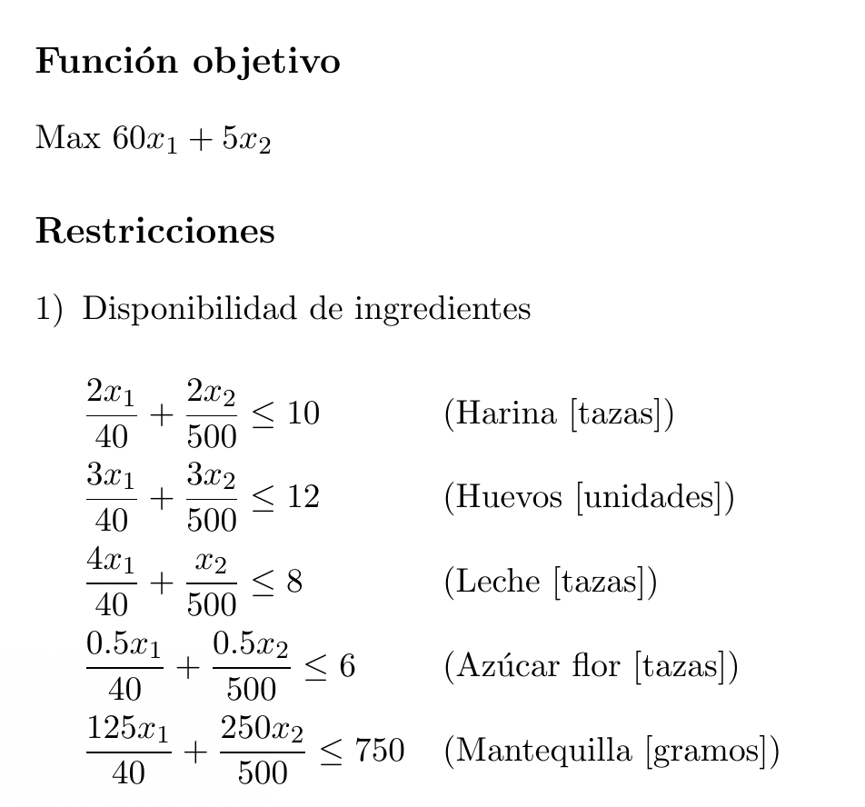

Del análisis gráfico, se observa que solo las restricciones asociadas a la leche y la mantequilla definen el área factible

